Sheet
name | price | 상품이미지 |  |  | @@ 최 저 가! @@
큰고무줄 두꺼운고무줄 굵은고무줄 굵은고무밴드 고무줄 고무밴드 다양한규격 노란고무줄, 127(5)mm, 1kg | 14,000 | 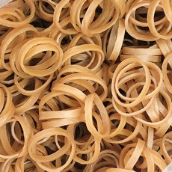 | 헬로우준 1 - 6단계 턱걸이밴드 풀업밴드 철봉 턱걸이 보조 운동용고무 밴드, 풀업 1단계 옐로우 | 2,170
짱패브릭 (5마)고탄력-이중직고무밴드-블랙15mm-50mm, 1개, 45mm(5마) | 3,200 | 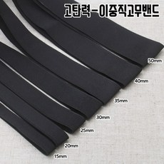
세라밴드 탄성저항 밴드, 골드(7단계) | 23,100 | 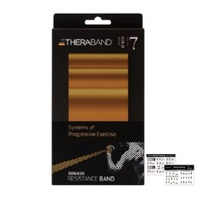
[FreeManner] 납작 고무줄 넓은 밴드형 넙적 바지 허리 고무줄 속옷 원피스 고무줄 유아 만들기 재료, 검정이, 12골 | 3,820 | 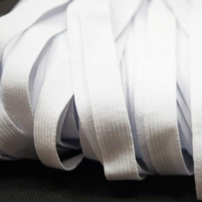
고무나라 풀업밴드, 퍼플 | 9,450 | 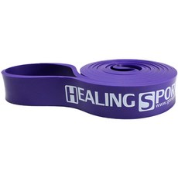
올댓세일 필라테스 라텍스 스트레칭밴드 탄력밴드 고무밴드, 라텍스밴드 오렌지 | 3,800 | 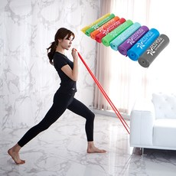
고무나라 라텍스 밴드 5종 + 파우치 세트, 옐로우, 핑크, 챠콜, 블루, 골드(밴드) | 17,100 | 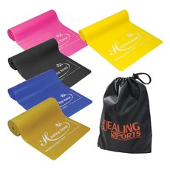
모아클래스 라텍스 스트레칭 밴드, 민트 | 5,100 | 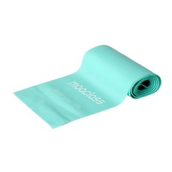
고무나라 고무줄, 10봉 | 5,500 | 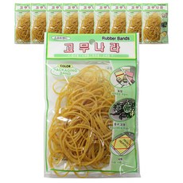
해피베어스 양면 접밴드 고무줄 폭 80mm 길이 180cm, 블랙, 1개 | 5,160 | 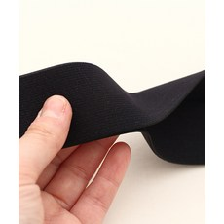
코욤 홈트레이닝 스쿼트 탄력 라텍스 밴드 5종 2세트 | 15,210 | 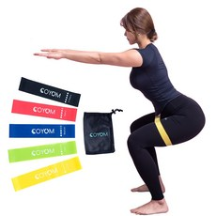
트로비스 스트롱 파워밴드 1단계, 카키 | 4,010 | 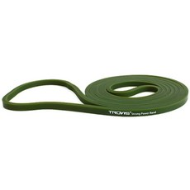
고무나라 멀티 튜빙밴드 세트, 혼합색상(150LB) | 31,590 | 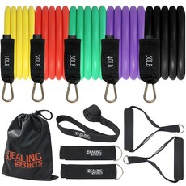
1000 고무밴드 고무줄, 1개 | 2,950 | 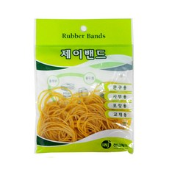
제이밴드 10000 고무밴드 40 x 1.3 mm, 노란색, 1개 | 4,690 | 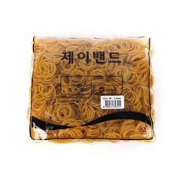
유니아트 1000 넙적 고무밴드 특대, 검정, 10개입 | 6,100 | 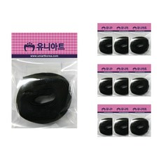
고강도 라텍스 스트레칭밴드 요가밴드 필라테스밴드, 핑크 | 4,800 | 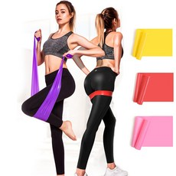
다용도 납작 고무줄 바지고무줄 바지밴드 고무밴드 허리고무줄, 12골 검정색 | 3,900 | 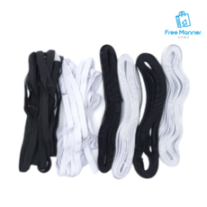
아트사인 고무줄(8골/흰색)1000 (0165) 고무줄/고무밴드 | 3,240
프로스펙스 라텍스밴드, 코랄 | 7,000 | 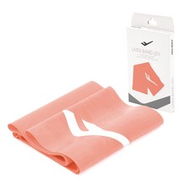
고무나라 고무밴드 1kg 40 x 1.3 mm, 1개 | 7,920 | 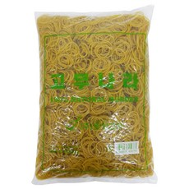
고무밴드 고무줄 허리고무줄 바지고무밴드-대용량 롤 뭉치 50y, 폴리밴드-검정45mm(1롤) | 5,000 | 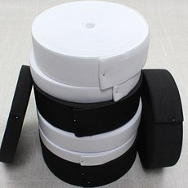
고무나라 루프밴드 5종 세트, 그린, 블루, 옐로우, 레드, 블랙 | 7,400 | 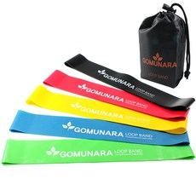
고무나라 10000 고무밴드 80 x 5 mm, 1개 | 5,300 | 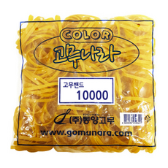
제이밴드 10000 고무밴드 120 x 5 mm, 노란색, 1개 | 6,730 | 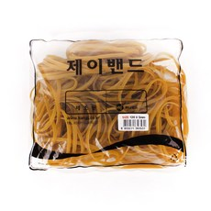
해피베어스 헤비 메탈 벨트고무줄, 블랙, 2팩 | 6,600 | 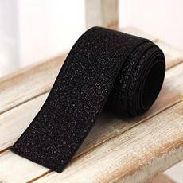
헬로우준 1 - 6단계 턱걸이밴드 풀업밴드 철봉 턱걸이 보조 운동용고무 밴드, 풀업 1단계 옐로우 | 2,170 | 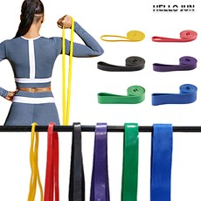
제이밴드 10000 고무밴드 30 x 1.3 mm, 노란색, 1개 | 4,690 | 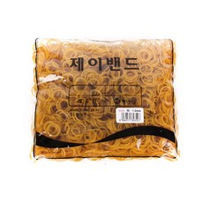
이고진 라텍스밴드, 라임 | 4,900 | 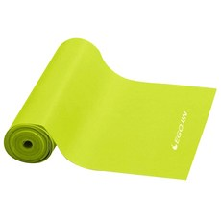
모아클래스 라텍스 스트레칭 밴드, 그레이 | 6,100 | 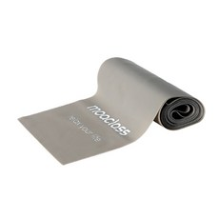
렛츠핏 라텍스 루프밴드 5종 세트, 블루계열 | 5,730 | 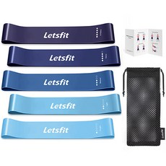
고무줄/바지고무줄/넓은밴드/넓은고무줄/폭3.5cm/납작고무줄/검정고무줄/흰색고무줄/허리고무밴드/의류밴드/납작밴드/포장밴드, 넓은밴드(흰색) | 6,000 | 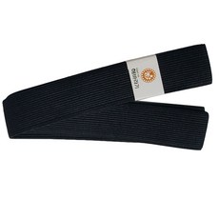
집콕운동 헬스 필라테스 라텍스 끈형 긴 고무밴드 아침 스트레칭 요가끈밴드, 옐로우(0.35mm) | 6,950
프로이스 라텍스 밴드, 블루 | 6,000 | 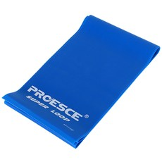
유니밴드 패션포인트 TPU 칼라 고무줄 밴드, 스트라이프블루, 2개 | 5,600 | 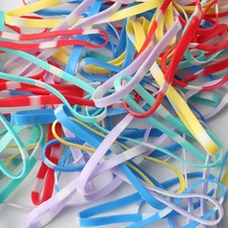
고무나라 고무밴드 1kg 150 x 5 mm, 1개 | 7,200 | 